Sheet1
Scene No. | 1
Quest Title | 最大的港
Quest Log | 回复拉尔夫
Map No. | 43
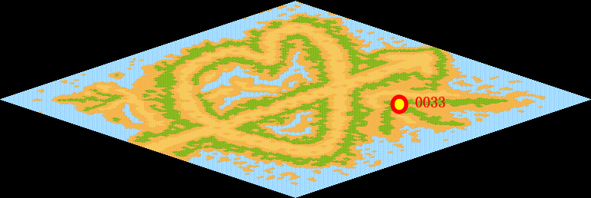
NPC No. | 33
Condition
Dialog | 鹿特丹，我知道，港区面积约100平方公里，码头岸线长约38公里，拥有世界最大的集装箱码头，它的最高吞吐量曾达3.1亿吨。什么时候去叫我一声就可以了。
Select
Result | 1 :Scene 002 , 2 : 关闭对话框

NPC No. | 28
Condition
Dialog | 我需要人手。
Select | 1：确定
Result | 1：关闭对话框

ScriptFile | Qlog-0120-001.scr
 | Q0033-0120-001.scr
 | Q0028-0120-001.scr

